Cover
DOKUMEN IDENTIFIKASI SKENARIO MAJOR ACCIDENT HAZARD (MAH) & INTEGRITY SECE

LOKASI |  | : | DPPU Eltari |  |  | TAHUN PENYUSUNAN |  |  | : | 2023
REGION |  | : | V JATIMBALINUS |  |  | REVISI KE- |  |  | : | 0
SUB HOLDING |  | : | C&T

REFFERENSI
1. Pedoman No. No.A-002/CT03000/2021-S9 tentang Sistem Pengelolaan Keselamatan Proses dan Keterpaduan Aset (Process Safety & Asset Integrity Management System) Tahun 2021. 2. TKO No. No.B-001/CT03100/2021-S9 tentang Indikator Kinerja Keselamatan Proses dan Keterpaduan Aset Tahun 2021. 3. SUPREME (Sustainability Pertamina Expectations for HSSE Management Excellence) Tahun 2019, Revisi-1.

SITE OVERVIEW
DPPU Eltari merupakan Depot Pengisian Pesawat Udara yang menyuplai avtur atau Jet A-1 ke pesawat udara di Bandar Udara Internasional Eltari. DPPU Eltari memiliki 6 Unit Tangki Storage dengan total kapasitas sebesar 800 KL. Untuk sarana pengisian pesawat udara DPPU Eltari memiliki 6 Unit Kendaraan Refueller.

SCENARIO & CAUSES FACTOR
No | Causes Factor |  |  |  |  | RF | SF | DF
1 | Internal/ External Corrosion
 |  |  |  |  |  | √ | √ | √

2 | Kegagalan pada Flanges, Small Bore atau Equpiment Seal
 |  |  |  |  |  | √ | √ | √

3 | Operasi diluar design operasional
 |  |  |  |  |  | √ | √ | √

4 | Aktivitas Maintenance
 |  |  |  |  |  | √ | √ | √

5 | Terdampak aktivitas kapal dan/atau Third party activities
 |  |  |  |  |  | √ | - | √

6 | Akibat Normal Operasi (termasuk Aktivitas Sampling)
 |  |  |  |  |  | √ | √ | √

7 | Kegagalan Pada supporting Structure
 |  |  |  |  |  | √ | √ | √

8 | Akibat Cuca Buruk dan/atau bencana alam
 |  |  |  |  |  | √ | √ | √

GLOSSARY
- MAH : Major Accident Hazard |  |  |  |  | -RF : Receiving Facility
- MAE: major Accident Event |  |  |  |  | - SF : Storage Facility
- SECE : Safety & Environment Critical Elements |  |  |  |  | - DF : Distributing Facility
- PSAIMS : Process Safety & Asset Integrity Management System



APPROVAL DOCUMENT
Disiapkan dan Diperiksa Oleh,
Sr Spv Receiving, Storage & Distribution |  |  |  | Spv Maintenance |  |  | Jr Spv HSSE & GA

Audiyatra Aji Riswantarbi |  |  |  | Musdiyanto |  |  | M Iqbal Firdaus


 |  |  | Disetujui Oleh,
 |  |  | OH DPPU Eltari Group

 |  |  | Agung Doddy Ferlanda

RF-01
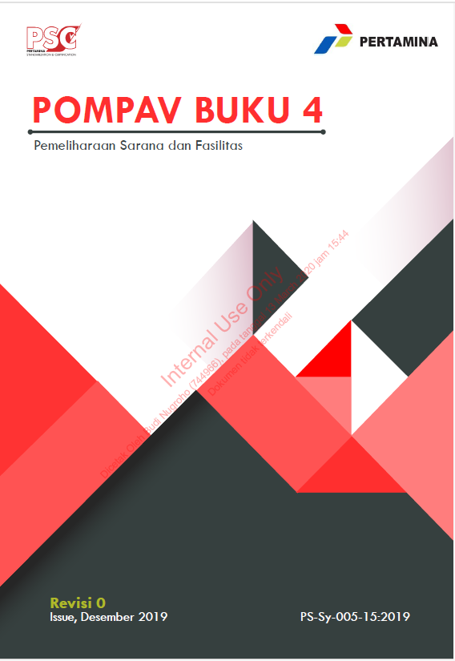
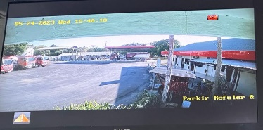
HYDROCARBON RECEIVING FACILITY

MAJOR ACCIDENT HAZARD
Internal / Eksternal Corrosion
RECEIVING FACILITY & PROCESS OVERVIEW |  |  |  | MAH REGISTER NO. | DATE:
Produk avtur DPPU Eltari diterima dari FT Tenau dengan jarak tempuh 19,8 Km atau + 29 Menit dengan Total Armada Bridger 3 Unit. DPPU ELtari memiliki 1 fasilitas filling shed penerimaan dan didukung oleh 1 pompa discharge kapasitas 300 Gpm. Produk avtur diterima di filling shed lalu dipompakan menuju ke tangki penerimaan dengan melewati FWS Terlebih dahulu. Rata-rata penerimaan 128 KL/Hari |  |  |  | MAH-RF-001-DPPU Eltari | 1 Maret 2023
 |  |  |  | REFFERENCE DOC. : | MAH Description :
 |  |  |  | MAH Tahun 2022 | Hydrocarbon release due to receiving facility corrosion (internal and/or eksternal). The release of HC resulting major spill, fire and/or explosion, it leading to serious injury and/or multiple fatalities and environment damage.

PREVENTIVE MEASURES |  |  |  | DETECTION/CONTROL MEASURES
HARDWARE (PLANT)
Barrier | Related to MAE | Status | Detail / Remarks | Barrier | Related to MAE | Status | Detail / Remarks
Pipeline Specification (Design Material Selection) | A,B | 100% | API 5L Grade B Schedule 80 Dia. 4" | CCTV | A,B | 100% | Terpasang CCTV Mengarah ke Area Penerimaan
Product Pump Specification (Design Material Selection) | A,B | 75% | Centrifugal Diesel Pump | - | - | - | -
Pipeline Specification (Internal/ External Coating) | A,B | 100% | Internal Coating EI 1541. >=350 mikron | - | - | - | -
Pipeline Specification (Cathodic Protection) | A,B | N/A | tidak cathodic protection. | - | - | - | -
Pipeline (Corrosion Inhibitor) | A,B | N/A | tidak terpasang corrosion inhibitor ( Semua Pipa above ground) | - | - | - | -
PEOPLE + PROCESS
Barrier | Related to MAE | Status | Detail / Remarks | Barrier | Related to MAE | Status | Detail / Remarks
Program Periodically Inspection | A,B | 100% | Disikan apakah ada program rutin dan periodik inspeksi. Jika diwajibkan ada dokumen COI, pastikan tersedia dokumen COI yang masih berlaku. | Pipeline Leak Detection | A,B | 100% | Visual Check Jalur Pipa
Program Integrity Management / Risk Based Inspection Program (RBI) | A,B | 100% | Dilakukan inspeksi pipeline oleh RPD | Plant / Pipeline Patrol | A,B | 100% | Pemeriksaan Rutin oleh operator Maintenance dan Security secara periodik
Pipeline Pigging Programme | A,B | N/A | Belum pernah dilakukan | - | - | - | -
Programme Condition Monitoring (for rotating Equipment) / LTSA | A,B | N/A | Tidak ada program LTSA Pompa | - | - | - | -
Housekeeping Programme | A,B | 100% | Housekeeping Program | - | - | - | -
Additional Notes / Concern matter :
(Diisikan jika ada catatan tambahan / informasi penting lainnya terkait assessment preventive & Detect-control barrier yang perlu dijadikan tambahan informasi).

INITIATING EVENT

Hydrocarbon Release / LOPC

MITIGATION MEASURES |  |  |  | EMERGENCY RESPONSE RESOURCES
HARDWARE (PLANT)
Barrier | Related to MAE | Status | Detail / Remarks | Barrier | Related to MAE | Status | Detail / Remarks
Emergency Leak Plug / Emergency Leak control equipment | A | 100% | Tersedia peralatan penanggulangan kebocoran pipa (temporary repair), seperti Clamp, Belzona, resin, peralatan pendukung lainnya. | Emergency Communication (Radio HT) | A,B | 100% | Tersedia Radio Komunikasi / HT sesuai dengan kebutuhan (Jumlah dan spec.) dan berfungsi dengan baik.
Stardarized Electrical System | A | 100% | Listrik di area Penerimaan yang masuk hazardous area sudah sesuai spesifikasi | Emergency Alarm (Beacon) | A,B | 100% | Tersedia Alarm / lonceng di berbagai titik sebagai emergency Alarm.
Shutdown Valve (SDV) | A | N/A | Tidak terdapat SDV | Muster Point | A,B | 100% | Tersedia area Muster Point ( rambu dan penunjuk jalur tersedia, visible), jarak cukup jauh dengan sumber api > 100 m,.
Portable Gas Detector | A | 100% | Tersedia Portable Gas Detector. | APD/PPE untuk tumpahan bahan bakar (safety boot, wearpack, masker catridge) | A | 75% | Tersedia safety boot, wearpack dan masker catridge sesuai dengan kebutuhan untuk penanggulangan tumpahan / kebocoran produk.(Belum memliki Baju Fire Fighting)
Fixed Fire & Gas Detector System (FGDS) | A,B | N/A | Tidak Terpasang Fixed FGDS di area penerimaan. | Oil Spill Emergency Repsonse (Oil Boom,oil absorbent, skimmer, dll) | A | 100% | Tersedia pealatan penaggulang tumpahan minyak.
Lightning Protection System | B | 100% | Apakah terpasang LPS di area pendistribution dengan jumlah, coverage dan program monitoring yang cukup. | Fixed Fire Fighting Equipment/System (Fire Pump, Fire Hydran, Fire Water Line). | B | 100% | Tersedia peralatan penanggulangan kebakaran, termasuk Fire Risk Card sesuai skenario.
Grounding System | B | 100% | Grounding System | Mobile emergency Response Eqipment (Fire Truck, Fire Jeep,QRU, LPG Evacuation Unit, Vacuum Truck) | A,B | N/A | Tidak tersedia Mobile Equipment Response dan kondisi nya
Oil Catcher System | A | 100% | Tersedia oil cathcer yang sesuai persyaratan dan spesifikasi. | Generator Set (Genset) untuk Power Supply saat Emergency | B | 100% | Ttersedia unit Genset yang siap pakai dan COI nya valid
PEOPLE + PROCESS
Barrier | Related to MAE | Status | Detail / Remarks | Barrier | Related to MAE | Status | Detail / Remarks
Electrical Hazardous Area Classification (EHAC) | A,B | 100% | Pengklasifikasiaan peralatan dan electrical system sesuai hazardous area sudah diterapkan. | Organisasi & Personel Pengendalian Tanggap Darurat yang Kompeten | A,B | 100% | Sudah ditetapkan Organisasi dan Personel Pengendalian Keadaan Darurat setempat.
Security Guard | A,B | 100% | Tersedia personel dan aktivitas pengamanan saat di area penerimaan. | Pedoman Pengendalian Keadaan Darurat | A | 100% | Tersedia Pedoman Pengendalian Keadaan Darurat (PKD) terbaru.
Pipeline ROW (signage, clearence, maintenace). | A,B | 100% | Apakah Pipeline ROW (Righ-of-ways) sudah ditetapkan, diberitanda, dibersihkan dan dilakukan pemeliharaan. | Bussiness Continuity Plan/Management | A,B | 100% | Tersedia dokumen BCP / Skenario RAE.
Prosedur Pengukuran Grounding Secara Periodik | B | 100% | Pompav Buku 4 | - | - | - | -
Additional Notes / Concern matter :
(Diisikan jika ada catatan tambahan / informasi penting lainnya terkait assessment Mitigation & Emergency Plan barrier yang perlu dijadikan tambahan informasi).

MAJOR ACCIDENT EVENT
A |  |  |  | B
Berpotensi terjadinya Flammable Gas Dispersi dari Tumpahan Produk |  |  |  | Berpotensi Terjadinya Kebakaran (Flash / Pool / Jet Fire)

ULTIMATE RISK ASSESSMENT
CONSEQUENCES |  |  | SEVERITY LEVEL | LIKELIHOOD | INHERENT RISK
Manusia | ü |  | 4 | 2 | 8
Environment | ü |  | (Catastropic) | (Almost / Hampir Pasti Terjadi) | (High)
Financial Impact | ü |  | SEVERITY LEVEL*2 | LIKELIHOOD*2 | FINAL RISK
Asset & Equipment | ü |  | 4 | 2 | 8
Notifikasi Publik | ü |  | (Significant) | (Moderate / Bisa Terjadi) | (Low to Moderate Risk)
RECOMMENDATION
1. Disikan Rekomendasi yang sifatnya pemenuhan / perbaikan / penyempurnaan terhadap barrier Preventive , Detect/Control, Mitigasi dan Emergency Response.
2.
3.
dst

EVIDENCE SECTION

RF-06
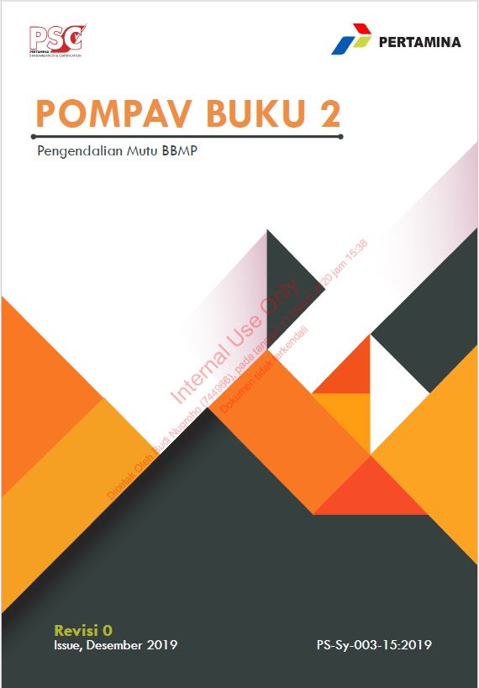
HYDROCARBON RECEIVING FACILITY

MAJOR ACCIDENT HAZARD
Normal Operation Activity (Inc. Sampling Activity)
RECEIVING FACILITY & PROCESS OVERVIEW |  |  |  | MAH REGISTER NO. | DATE:
Produk avtur DPPU Eltari diterima dari FT Tenau dengan jarak tempuh 19,8 Km atau + 29 Menit dengan Total Armada Bridger 3 Unit. DPPU ELtari memiliki 1 fasilitas filling shed penerimaan dan didukung oleh 1 pompa discharge kapasitas 300 Gpm. Produk avtur diterima di filling shed lalu dipompakan menuju ke tangki penerimaan dengan melewati FWS Terlebih dahulu. Rata-rata penerimaan 128 KL/Hari |  |  |  | MAH-RF-006-Eltari | 1 Maret 2023
 |  |  |  | REFFERENCE DOC. : | MAH Description :
 |  |  |  | MAH Tahun 2022 | Hydrocarbon release due to Normal Operation Activity (Truck/Ship Unloading,including Sampling Activity). The release of HC resulting major spill, fire and/or explosion, it leading to serious injury and/or multiple fatalities and environment damage.

PREVENTIVE MEASURES |  |  |  | DETECTION/CONTROL MEASURES
HARDWARE (PLANT)
Barrier | Related to MAE | Status | Detail / Remarks | Barrier | Related to MAE | Status | Detail / Remarks
Pipeline Specification (Design Material Selection) | A,B | 100% | API 5L Grade B Schedule 80 Dia. 4" | CCTV | A,B | 50% | ada 8 CCTV hanya 4 yang berfungsi
Product Pump Specification (Design Material Selection) | A,B | 100% | Centrifugal Diesel Pump | Mekanikal Valve untuk proteksi overpressure / vacuum (PRV/PSV/ PVV / Vent / Free Vent) | A,B | 100% | Diisikan apakah peralatan tersebut terpasang sesuai design specification, dan dilakukan inspeksi secara rutin (jika wajib COI, pastikan COI nya valid).
Standarized Sampling Apparatus | A,B | 100% | ISO 3170 (IP Petroleum Measurement Manual, Part VI, Sampling Item 1 Manual Methods). | Actuated Isolation valve (MOV) | A | N/A | Tidak memiliki MOV
Designated Sampling Point | A,B | 100% | American Society for Testing and Materials (ASTM), Standard Practice for Manual Sampling of Petroleum and Petroleum Produk (ASTM D4057). | - | - | - | -
PEOPLE + PROCESS
Barrier | Related to MAE | Status | Detail / Remarks | Barrier | Related to MAE | Status | Detail / Remarks
Program Periodically Inspection | A,B | 100% | Disikan apakah ada program rutin dan periodik inspeksi. Jika diwajibkan ada dokumen COI, pastikan tersedia dokumen COI yang masih berlaku. | Plant / Pipeline Patrol | A,B | - | Ada program supervisi / pengamatan dari operator / supervisor / inspektor / HSE, dilakukan rutin setiap periode nya, ada bukti nya
Prosedur Penerimaan Produk | A,B | 100% | Pompav Buku 2 Pengendalian Mutu BBMP | - | - | - | -
Prosedur Sampling | A,B | 100% | Apakah tersedia dan dilaksanakan Prosedur Sampling dan Personel pelaksana yang kompeten. | - | - | - | -
Additional Notes / Concern matter :
(Diisikan jika ada catatan tambahan / informasi penting lainnya terkait assessment preventive & Detect-control barrier yang perlu dijadikan tambahan informasi).

INITIATING EVENT

Hydrocarbon Release / LOPC

MITIGATION MEASURES |  |  |  | EMERGENCY RESPONSE RESOURCES
HARDWARE (PLANT)
Barrier | Related to MAE | Status | Detail / Remarks | Barrier | Related to MAE | Status | Detail / Remarks
Emergency Leak Plug / Emergency Leak control equipment | A | 100% | Tersedia peralatan penanggulangan kebocoran pipa (temporary repair), seperti Clamp, Belzona, resin, peralatan pendukung lainnya. | Emergency Communication (Radio HT) | A,B | 100% | Tersedia Radio Komunikasi / HT sesuai dengan kebutuhan (Jumlah dan spec.) dan berfungsi dengan baik.
Stardarized Electrical System | A | 100% | Apakah Peralatan Listrik di area Penerimaan yang masuk hazardous area sudah sesuai spesifikasi? | Emergency Alarm (Beacon) | A,B | 100% | Tersedia Alarm / lonceng di berbagai titik sebagai emergency Alarm.
Shutdown Valve (SDV) | A | N/A | Terpasang SDV di jalur pipa penerimaan. | Muster Point | A,B | 100% | Tersedia area Muster Point ( rambu dan penunjuk jalur tersedia, visible), jarak cukup jauh dengan sumber api > 100 m,.
Portable Gas Detector | A | 100% | Ada Portable Gas Detector MSA Altair 5X | APD/PPE untuk tumpahan bahan bakar (safety boot, wearpack, masker catridge) | A | 100% | Tersedia safety boot, wearpack dan masker catridge sesuai dengan kebutuhan untuk penanggulangan tumpahan / kebocoran produk.
Fixed Fire & Gas Detector System (FGDS) | A,B | N/A | Terpasang Fixed FGDS di area penerimaan. | Oil Spill Emergency Repsonse (Oil Boom,oil absorbent, skimmer, dll) | A | 100% | Tersedia peralatan penaggulang tumpahan minyak oil Absorbent disetiap kendaraan
Lightning Protection System | B | 100% | Apakah terpasang LPS di area pendistribution dengan jumlah, coverage dan program monitoring yang cukup. | Fixed Fire Fighting Equipment/System (Fire Pump, Fire Hydran, Fire Water Line). | B | 100% | Tersedia peralatan penanggulangan kebakaran 1 Unit Fore Pump, termasuk Fire Risk Card sesuai skenario.
Grounding System | B | 100% | Apakah terpasang Grounding system yang cukup danter-instalasi dengan baik. | Mobile emergency Response Eqipment (Fire Truck, Fire Jeep,QRU, LPG Evacuation Unit, Vacuum Truck) | A,B | 100% | tersedia Mobile Equipment Response dan kondisi nya ( 1 Unit Mobile Fire Pump)
Oil Catcher System | A | 100% | Tersedia oil cathcer yang sesuai persyaratan dan spesifikasi. | Generator Set (Genset) untuk Power Supply saat Emergency | B | 100% | Tersedia 2 unit Genset yang siap pakai dan COI nya valid
PEOPLE + PROCESS
Barrier | Related to MAE | Status | Detail / Remarks | Barrier | Related to MAE | Status | Detail / Remarks
Electrical Hazardous Area Classification (EHAC) | A,B | 100% | Pengklasifikasiaan peralatan dan electrical system sesuai hazardous area sudah diterapkan. | Organisasi & Personel Pengendalian Tanggap Darurat yang Kompeten | A,B | 100% | Sudah ditetapkan Organisasi dan Personel Pengendalian Keadaan Darurat setempat.
Security Guard | A,B | 100% | Tersedia personel dan aktivitas pengamanan saat di area penerimaan. | Pedoman Pengendalian Keadaan Darurat | A | 100% | Tersedia Pedoman Pengendalian Keadaan Darurat (PKD) terbaru.
Pipeline ROW (signage, clearence, maintenace). | A,B | 100% | Apakah Pipeline ROW (Righ-of-ways) sudah ditetapkan, diberitanda, dibersihkan dan dilakukan pemeliharaan. | Bussiness Continuity Plan/Management | A,B | 100% | Tersedia dokumen BCP / Skenario RAE.
Prosedur Pengukuran Grounding Secara Periodik | B | 100% | Pompav Buku 4 | - | - | - | -
Additional Notes / Concern matter :
(Diisikan jika ada catatan tambahan / informasi penting lainnya terkait assessment Mitigation & Emergency Plan barrier yang perlu dijadikan tambahan informasi).

MAJOR ACCIDENT EVENT
A |  |  |  | B
Berpotensi terjadinya Flammable Gas Dispersi dari Tumpahan Produk |  |  |  | Berpotensi Terjadinya Kebakaran (Flash / Pool / Jet Fire)

ULTIMATE RISK ASSESSMENT
CONSEQUENCES |  |  | SEVERITY LEVEL | LIKELIHOOD | INHERENT RISK
Manusia | ü |  | 4 | 2 | 8
Environment | ü |  | (Catastropic) | (Unlikely / Jarang Terjadi) | (moderate to high)
Financial Impact | ü |  | SEVERITY LEVEL*2 | LIKELIHOOD*2 | FINAL RISK
Asset & Equipment | ü |  | 4 | 1 | 4
Notifikasi Publik | ü |  | (Significant) | (Rare / Hampir tdk mkn terjadi) | (Low to Moderate Risk)
RECOMMENDATION
1. Disikan Rekomendasi yang sifatnya pemenuhan / perbaikan / penyempurnaan terhadap barrier Preventive , Detect/Control, Mitigasi dan Emergency Response.
2.
3.
dst

EVIDENCE SECTION

SF-01
HYDROCARBON STORAGE FACILITY

MAJOR ACCIDENT HAZARD
Internal / Eksternal Corrosion
STORAGE FACILITY & PROCESS OVERVIEW |  |  |  | MAH REGISTER NO. | DATE:
Total Tangki Tiimbun DPPU Eltari ada 7 Tangki Timbun. Tangki 01-04 Kapasitas 50KL Produk Avtur, Tangki No 05 Kapsitas 100 KL Produk Avtur, Tangki No.06 Kapasitas 500 KL Produk Avtur dan Tangki Own Use Solar Kapasitas 12 KL |  |  |  | MAH-SF-001-DPPU Eltari | 11 mei 2023
 |  |  |  | REFFERENCE DOC. : | MAH Description :
 |  |  |  | (Diisikan dokumen reference i.e HAZOP Study, OGB Risk Register, Historical Data, etc). | Hydrocarbon release due to Storage facility corrosion (internal and/or eksternal). The release of HC resulting major spill, fire and/or explosion, it leading to serious injury and/or multiple fatalities and environment damage.

PREVENTIVE MEASURES |  |  |  | DETECTION/CONTROL MEASURES
HARDWARE (PLANT)
Barrier | Related to MAE | Status | Detail / Remarks | Barrier | Related to MAE | Status | Detail / Remarks
Tank Storage Specification (Design Material Selection) | A,B | - | Diisikan data material desain untuk tangki timbun produk apakah sudah sesuai dengan standar yang berlaku dan ditetapkan. | CCTV | A,B | 50% | CCTV ada 8 titik 4 dalam kondisi mati
Tank Storage Specification (Internal/ External Coating) | A,B | - | Diisikan data ada atau tidak internal/eksternal coating pada tangki timbun produk. | Sumur Pantau | A | 100% | DPPU Eltari memiliki 3 Sumur Pantau
Tank Storage Specification (Cathodic Protection) | A,B | N/A | Diisikan data terpasang atau tidak cathodic protection pada tangki timbun produk. | - | - | - | -
Tank Storage Specification (Corrosion Inhibitor) | A,B | N/A | Diisikan apakah terpasang corrosion inhibitor (sacrifice anode) pada fasilitas penimbunan. | - | - | - | -
PEOPLE + PROCESS
Barrier | Related to MAE | Status | Detail / Remarks | Barrier | Related to MAE | Status | Detail / Remarks
Program Periodically Inspection | A,B | 100% | Disikan apakah ada program rutin dan periodik inspeksi. Jika diwajibkan ada dokumen COI, pastikan tersedia dokumen COI yang masih berlaku. | Plant / Pipeline Patrol | A,B | 100% | Pemeriksaan jalur Pipa Rutin setiap beberapa waktu
Program Integrity Management / Risk Based Inspection Program (RBI) | A,B | - | Diisikan apakah program RBI asudah berjalan di lokasi | - | - | - | -
Housekeeping Programme | A,B | - | Housekeeping Programme | - | - | - | -
Additional Notes / Concern matter :
(Diisikan jika ada catatan tambahan / informasi penting lainnya terkait assessment preventive & Detect-control barrier yang perlu dijadikan tambahan informasi).

INITIATING EVENT

Hydrocarbon Release / LOPC

MITIGATION MEASURES |  |  |  | EMERGENCY RESPONSE RESOURCES
HARDWARE (PLANT)
Barrier | Related to MAE | Status | Detail / Remarks | Barrier | Related to MAE | Status | Detail / Remarks
Emergency Leak Plug / Emergency Leak control equipment | A | 100% | Tersedia peralatan penanggulangan kebocoran pipa (temporary repair), seperti Clamp, Belzona, resin, peralatan pendukung lainnya. | Emergency Communication (Radio HT) | A,B | 100% | Tersedia Radio Komunikasi / HT sesuai dengan kebutuhan (Jumlah dan spec.) dan berfungsi dengan baik.
Stardarized Electrical System | A | 100% | Apakah Peralatan Listrik di area Penerimaan yang masuk hazardous area sudah sesuai spesifikasi? | Emergency Alarm (Beacon) | A,B | 100% | Tersedia Alarm / lonceng di berbagai titik sebagai emergency Alarm.
Shutdown Valve (SDV) | A | N/A | Terpasang SDV di jalur pipa penerimaan. | Muster Point | A,B | 100% | Tersedia area Muster Point ( rambu dan penunjuk jalur tersedia, visible), jarak cukup jauh dengan sumber api > 100 m,.
Portable Gas Detector | A | 100% | Ada Portable Gas Detector MSA Altair 5X | APD/PPE untuk tumpahan bahan bakar (safety boot, wearpack, masker catridge) | A | 100% | Tersedia safety boot, wearpack dan masker catridge sesuai dengan kebutuhan untuk penanggulangan tumpahan / kebocoran produk.
Fixed Fire & Gas Detector System (FGDS) | A,B | N/A | Terpasang Fixed FGDS di area penerimaan. | Oil Spill Emergency Repsonse (Oil Boom,oil absorbent, skimmer, dll) | A | 100% | Tersedia peralatan penaggulang tumpahan minyak oil Absorbent disetiap kendaraan
Bundwall System | A | 100% | Tangki memiliki Bundwall | Fixed Fire Fighting Equipment/System (Fire Pump, Fire Hydran, Fire Water Line). | B | 100% | Tersedia peralatan penanggulangan kebakaran 1 Unit Fore Pump, termasuk Fire Risk Card sesuai skenario.
Cooling system (spray/springkler system) | B | 100% | Sprinkler Terpasang pada T 06 sedangkan T 01-T05 Tangki Semi Burried | Mobile emergency Response Eqipment (Fire Truck, Fire Jeep,QRU, LPG Evacuation Unit, Vacuum Truck) | A,B | 100% | tersedia Mobile Equipment Response dan kondisi nya ( 1 Unit Mobile Fire Pump)
Lightning Protection System | B | 100% | Terpasang 1 Unit Lightning Protection | Fixed Foam Protection System | A,B | N/A | Tidak ada
Grounding System | B | 100% | Terpasang Grounding system yang cukup danter-instalasi dengan baik. | Generator Set (Genset) untuk Power Supply saat Emergency | B | 100% | Tersedia 2 unit Genset yang siap pakai dan COI nya valid
Oil Catcher System | A | 100% | Tersedia oil cathcer yang sesuai persyaratan dan spesifikasi. | - | - | - | -
PEOPLE + PROCESS
Barrier | Related to MAE | Status | Detail / Remarks | Barrier | Related to MAE | Status | Detail / Remarks
Electrical Hazardous Area Classification (EHAC) | A,B | - | Pengklasifikasiaan peralatan dan electrical system sesuai hazardous area sudah diterapkan. | Organisasi & Personel Pengendalian Tanggap Darurat yang Kompeten | A,B | 100% | Sudah ditetapkan Organisasi dan Personel Pengendalian Keadaan Darurat setempat.
Security Guard | A,B | 100% | Tersedia personel dan aktivitas pengamanan yang meng-cover area penyimpanan produk. | Pedoman Pengendalian Keadaan Darurat | A | 100% | Tersedia Pedoman Pengendalian Keadaan Darurat (PKD) terbaru.
Aturan jarak aman antar tangki (Tank Spacing) | A,B | 100% | Jarak aman antar tangki, tangki ke bangunan terpenuhi sesuai pedoman/standar yang dijadikan referensi. | Bussiness Continuity Plan/Management | A,B | 100% | Tersedia dokumen BCP / Skenario RAE.
Aturan Safety Distance | A,B | 100% | Jarak aman dengan fasilitas, jalan umum, dan bangunan penting terpenuhi. | - | - | - | -
Prosedur Isolation dan Pengendalian Produk (Manual Operasi Intertank) | A,B | - | Diisikan Nomer dokumen untuk melakukan manual operasi intertank. | - | - | - | -
Prosedur Pengosongan Tanki | A | - | Diisikan Nomer dokumen untuk melakukan prosedur pengosongan tangki yang mengalami korosi. | - | - | - | -
Additional Notes / Concern matter :
(Diisikan jika ada catatan tambahan / informasi penting lainnya terkait assessment Mitigation & Emergency Plan barrier yang perlu dijadikan tambahan informasi).

MAJOR ACCIDENT EVENT
A |  |  |  | B
Berpotensi terjadinya Flammable Gas Dispersi dari Tumpahan Produk |  |  |  | Berpotensi Terjadinya Kebakaran (Flash / Pool / Jet Fire)

ULTIMATE RISK ASSESSMENT
CONSEQUENCES |  |  | SEVERITY LEVEL | LIKELIHOOD | INHERENT RISK
Manusia | ü |  | 3 | 2 | 6
Environment | ü |  | (Catastropic) | (Almost / Hampir Pasti Terjadi) | (High)
Financial Impact | ü |  | SEVERITY LEVEL*2 | LIKELIHOOD*2 | FINAL RISK
Asset & Equipment | ü |  | 2 | 1 | 2
Notifikasi Publik | ü |  | (Minor) | (Rare/Hampir tdk mkn terjadi) | (Low to Moderate Risk)
RECOMMENDATION
1. Disikan Rekomendasi yang sifatnya pemenuhan / perbaikan / penyempurnaan terhadap barrier Preventive , Detect/Control, Mitigasi dan Emergency Response.
2.
3.
dst

EVIDENCE SECTION
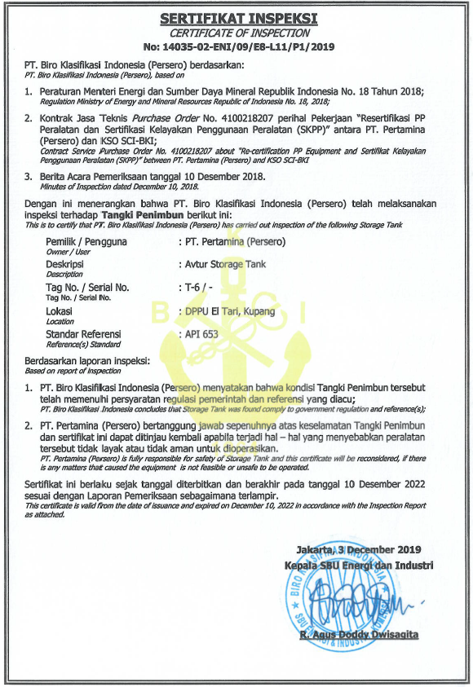
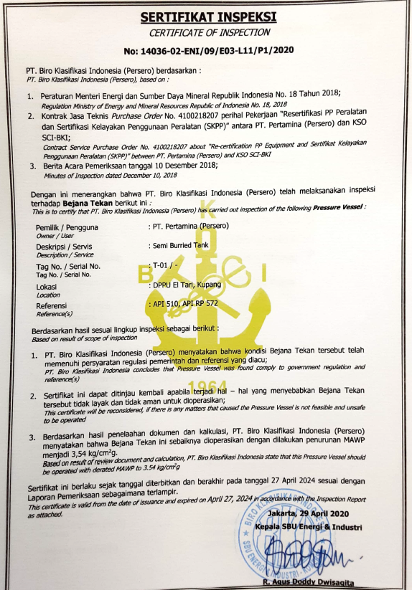
 |  | COI Semua Tangki T 01,T02,T03,T04,T05 dan T06

Analisa Barrier
Analisa SECE (Plant Barrier)

Fill in the Yellow Column
 |  | No. of Equipment (ea) | Total Performance Standard (PS) per Equipment | SECE Abnormal Category |  | Percentage of SECE Abnormal | Percentage of SECE Normal Integrity | SECE Component Abnormal:
Performance Standard | DPPU Eltari |  |  | SECEI (Equipment - ea) | SECE DEV (PS)

Prevention | SS-01 Tangki Produk | 6 | 6 | 0 | 1 | 3% | 97% | T03 - Tank Cleaning (misal)
 | SS-02 Pipa Produk | 7 | 7 | 1 | 1 | 16% | 84%
 | RE-01 Pompa Produk | 2 | 11 | 0 | 0 | 0% | 100%
Detect and Control | DC-01 Level indicator (Level alarm / Level Alarm Switch) | 6 | 3 | 0 | 0 | 0% | 100%
 | DC-02/03 Actuated Isolation Valve (MOV) | 0 | 0 | 0 | 0 | #DIV/0! | NA
 | MP-01 Overpressure Protection (PSV/PVRV/Vent) | 6 | 7 | 0 | 1 | 2% | 98%
 | DC-04 Power Supply | 1 | 1 | 0 | 1 | 100% | 0%
 | SP-03 Sumur Pantau | 3 | 3 | 0 | 1 | 11% | 89%
Mitigation | GD-01/02 Fixed Fire & Gas Detector | 0 | 0 | 0 | 1 | #DIV/0! | NA
 | GD-03 Portable Gas Detector | 1 | 8 | 0 | 1 | 13% | 88%
 | DC-02 Actuated Intervention Valve (SDV) | 0 | 0 | 0 | 1 | #DIV/0! | NA
 | IP-01 Electrical System | 1 | 7 | 0 | 1 | 14% | 86%
 | IP-02 Grounding System | 1 | 1 | 0 | 1 | 100% | 0%
 | IP-03 Lightning System | 1 | 2 | 0 | 1 | 50% | 50%
 | SP-01 Bundwall System | 1 | 3 | 0 | 1 | 33% | 67%
 | SP-02 Oil Catcher System | 1 | 4 | 0 | 1 | 25% | 75%
 | FP-07 Cooling System | 1 | 1 | 0 | 1 | 100% | 0%
Emergency Response | ER-01 Emergency Communication (HT) | 7 | 3 | 0 | 1 | 5% | 95%
 | ER-02 Muster Point | 1 | 1 | 0 | 0 | 0% | 100% | di depan Kantor
 | SP-04 Oil Spill Emergency Response | 9 | 2 | 0 | 1 | 6% | 94%
 | FP-04 Foam System | 1 | 3 | 0 | 1 | 33% | 67%
 | FP-01/02/03/05 Fixed Fire Figthing Equipment | 1 | 7 | 0 | 1 | 14% | 86%
 | FP-06 Mobile Fire Fighting Equipment | 1 | 3 | 0 | 1 | 33% | 67% | 1 Pompa Portable Merk Angus
 | FP-10 Genset | 2 | 2 | 0 | 1 | 25% | 75%

Analisa ACTIVITY (Human Barrier)

Jenis Barrier | List Activity | Status Average (RF,SF,DF) |  |  |  |  |  | Drawdown list
Prevention | Program Periodically Inspection | 100% |  |  |  |  |  | 0%
 | Program Integrity Management / RBI | 100% |  |  |  |  |  | 25%
 | Pipeline Pigging Programme | #DIV/0! |  |  |  |  |  | 50%
 | Programme Condition Monitoring (for rotating Equipment) / LTSA | #DIV/0! |  |  |  |  |  | 75%
 | Housekeeping Programme | 100% |  |  |  |  |  | 100%
 | Pemeliharaan & Pergantian Valve/Flange/Gasket secara periodikal | 100% |  |  |  |  |  | NA
 | Prosedur Penerimaan Produk | 100%
 | Prosedur Perbaikan / Pemeliharaan Peralatan | 100%
 | Prosedur Sistem Ijin Kerja Aman (SIKA) | 100%
 | Prosedur Management of Change (MOC) | 100%
 | Prosedur Isolation Energi (LOTO) | 100%
 | Authorized Personel (GSI/SI/AT) | 100%
 | Prosedur Ship Approching | #DIV/0!
 | Prosedur Ship Transfer | #DIV/0!
 | Pipeline ROW (Marking & signage) | #DIV/0!
 | Community Engagement di area Facility & ROW pipeline. | #DIV/0!
 | Penentuan Daerah Terbatas & Terlarang (restricted area declaration) | 100%
 | Prosedur Sampling | 100%
 | Program pembersihan marine organism secara periodik. | #DIV/0!
 | Maintenance Structural Support Programe. | #DIV/0!
 | Prosedur Pengisian Tangki Timbun | 100%
 | Program Tank Cleaning | 100%
 | Periodically Inspection Lightning Protection | 100%
 | Prosedur / Klausul Pengoperasian Tangki timbun Saat Cuaca Buruk | #DIV/0!
 | Prosedur pendistribusian / penyaluran Produk | 100%
Detect & Control | Pipeline Leak Detection | 100%
 | Program analysis fugitive realease menggunakan fugitive imaging camera | #DIV/0!
 | Plant / Pipeline Patrol | 100%
Mitigation | Electrical Hazardous Area Classification (EHAC) | 100%
 | Security Guard | 100%
 | Pipeline ROW (Cleareance & maintenance). | 100%
 | Prosedur Pengukuran Grounding Secara Periodik | 100%
 | Aturan jarak aman tangki (Tank Spacing) | 100%
 | Aturan Safety Distance | 100%
 | Prosedur Isolation dan Pengendalian Produk (Manual Operasi Intertank) | #DIV/0!
 | Prosedur Pengosongan Tanki | #DIV/0!
Emergency Response | Organisasi & Personel Pengendalian Tanggap Darurat yang Kompeten | 100%
 | Pedoman Pengendalian Keadaan Darurat | 100%
 | Bussiness Continuity Plan/Management | 100%

Barrier (SECE) Dashboard
 | SECE DASHBOARD (Hardware Barrier)

CONSEQUENCE
 | THREAT RISK MAP

THREAT
 |  | PREVENTION |  | DETECT AND CONTROL |  | MITIGATION |  |  | EMERGENCY RESPONSE


 |  | 97% | SS-01 Tangki Produk | 100% | DC-01 Level indicator (Level alarm / Level Alarm Switch) |  | GD-01/02 Fixed Fire & Gas Detector | NA |  | ER-01 Emergency Communication (HT) | 95%

EVENT
 |  | 84% | SS-02 Pipa Produk | NA | DC-02/03 Actuated Isolation Valve (MOV) |  | GD-03 Portable Gas Detector | 88% |  | ER-02 Muster Point | 100%

 |  | 100% | RE-01 Pompa Produk | 98% | MP-01 Overpressure Protection (PSV/PVRV/Vent) |  | DC-02 Actuated Intervention Valve (SDV) | NA |  | SP-04 Oil Spill Emergency Response | 94%

 |  |  |  | 0% | DC-04 Power Supply |  | IP-01 Electrical System | 86% |  | FP-04 Foam System | 67%

 |  |  |  | 89% | SP-03 Sumur Pantau |  | IP-02 Grounding System | 0% |  | FP-01/02/03/05 Fixed Fire Figthing Equipment | 86%

 |  |  |  |  |  |  | IP-03 Lightning System | 50% |  | FP-06 Mobile Fire Fighting Equipment | 67%

` |  |  |  |  |  |  | SP-01 Bundwall System | 67% |  | FP-10 Genset | 75%

` |  |  |  |  |  |  | SP-02 Oil Catcher System | 75%

 |  |  |  |  |  |  | FP-07 Cooling System | 0%

`

`

 | ACTIVITY DASHBOARD (Human Barrier)

CONSEQUENCE
 | THREAT RISK MAP

THREAT
 |  | PREVENTION |  | DETECT AND CONTROL |  | MITIGATION |  |  | EMERGENCY RESPONSE

 |  | 100% | Program Periodically Inspection | 100% | Pipeline Leak Detection |  | Electrical Hazardous Area Classification (EHAC) | 100% |  | Organisasi & Personel Pengendalian Tanggap Darurat yang Kompeten | 100%

 |  | 100% | Program Integrity Management / RBI | #DIV/0! | Program analysis fugitive realease menggunakan fugitive imaging camera |  | Security Guard | 100% |  | Pedoman Pengendalian Keadaan Darurat | 100%

EVENT
 |  | #DIV/0! | Pipeline Pigging Programme | 100% | Plant / Pipeline Patrol |  | Pipeline ROW (Cleareance & maintenance). | 100% |  | Bussiness Continuity Plan/Management | 100%

 |  | #DIV/0! | Programme Condition Monitoring (for rotating Equipment) / LTSA |  |  |  | Prosedur Pengukuran Grounding Secara Periodik | 100%

 |  | 100% | Housekeeping Programme |  |  |  | Aturan jarak aman tangki (Tank Spacing) | 100%

 |  | 100% | Pemeliharaan & Pergantian Valve/Flange/Gasket secara periodikal |  |  |  | Aturan Safety Distance | 100%

` |  | 100% | Prosedur Penerimaan Produk |  |  |  | Prosedur Isolation dan Pengendalian Produk (Manual Operasi Intertank) | #DIV/0!

 |  | 100% | Prosedur Perbaikan / Pemeliharaan Peralatan |  |  |  | Prosedur Pengosongan Tanki | #DIV/0!

 |  | 100% | Prosedur Sistem Ijin Kerja Aman (SIKA)

` |  | 100% | Prosedur Management of Change (MOC)

 |  | 100% | Prosedur Isolation Energi (LOTO)

 |  | 100% | Authorized Personel (GSI/SI/AT)

` |  | #DIV/0! | Prosedur Ship Approching

 |  | #DIV/0! | Prosedur Ship Transfer

 |  | #DIV/0! | Pipeline ROW (Marking & signage)

` |  | #DIV/0! | Community Engagement di area Facility & ROW pipeline.

 |  | 100% | Penentuan Daerah Terbatas & Terlarang (restricted area declaration)

 |  | 100% | Prosedur Sampling

` |  | #DIV/0! | Program pembersihan marine organism secara periodik.

 |  | #DIV/0! | Maintenance Structural Support Programe.

 |  | 100% | Prosedur Pengisian Tangki Timbun

` |  | 100% | Program Tank Cleaning

 |  | 100% | Periodically Inspection Lightning Protection

` |  | #DIV/0! | Prosedur / Klausul Pengoperasian Tangki timbun Saat Cuaca Buruk

 |  | 100% | Prosedur pendistribusian / penyaluran Produk

